DICCIONARIO DE DATOS
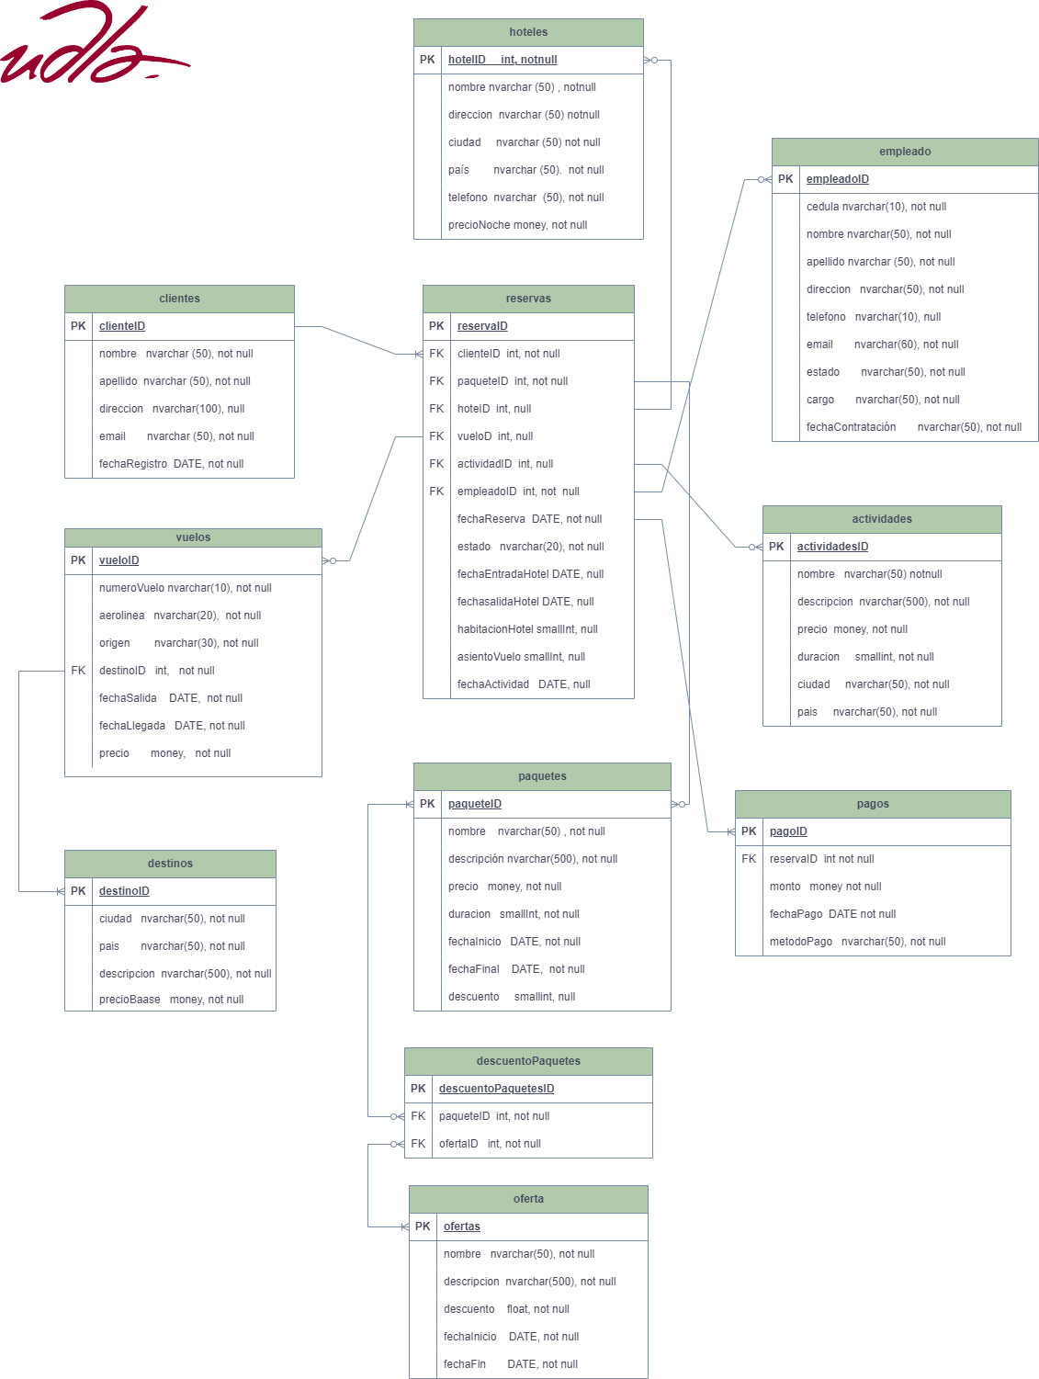
 |  | DICCIONARIO DE DATOS

TABLAS
NOMBRE |  | IDENTIFICADOR |  | DESCRIPCIÓN
clientes |  | clienteID |  | Tabla en donde se almacenan los datos personales de los clientes

hoteles |  | hotelID |  | Tabla en donde se almacena información sobre los hoteles que ofrece la agencia
empleados |  | empleadoID |  | Tabla en donde se almacena la información de todos los empleados de la agencia
actividades |  | actividadID |  | Tabla en donde se almacena la información de las actividades que los clientes pueden realizar.
pagos |  | pagoID |  | Tabla en donde se almacena lospagos realizados
paquetes |  | paqueteID |  | Tabla en donde se almacena la información de los paquetes que ofrece la agencia.
oferta |  | ofertaID |  | Tabla en donde se almacenan las ofertas temporales que ofrece la agencia.
descuentoPaquetes |  | descuetoPaquetesID |  | Tabla de conexión entre paquetes y ofertas en donde se almacena la o las ofertas que puede tener un paquete
destinos |  | destinoID |  | Tabla en donde se almacena los destinos turisticos que ofrece la agencia.
vuelos |  | vueloID |  | Tabla en donde se almacena la información de los vuelos a los diversos destinos turisticos.
reserva |  | reservaID |  | Tabla en donde se almacena la información de las reservas que el cliente realiza en la agencia, considerando vuelos, hoteles, actividades, paquetes, etc.

 | DETALLE TABLAS |  |  |  |  | DETALLE CONSTRAINTS
 | Tabla hoteles |  |  |  |  | TABLA HOTELES
 | Nombre del Campo | Descripción | Tipo de Dato | Restricciones | NULL | NOMBRE | TIPO | APUNTA | DESCRIPCIÓN
 | hotelID | Identificador del hotel | nvarchar | UNIQUE | not null | pk_hotel | Primary Key | hotelID | Clave Primaria e identificador único de la tabla hoteles
 | nombre | Nombre del hotel | nvarchar | 100 caracteres, UNIQUE | not null | uq_nombrehotel | Unique Key | nombre | Clave única de nombre del hotel.
 | direccion | Dirección del hotel | nvarchar | 100 caracteres | not null | uq_telefonoHotel | Unique Key | telefono | Clave unica del telefóno del hotel
 | ciudad | Ciudad del hotel | nvarchar | 50 caracteres | not null
 | pais | País del hotel | nvarchar | 50 caracteres | not null
 | telefono | Teléfono del hotel | nvarchar | 10 caracteres, UNIQUE | not null
 | precioNoche | Precio por noche | money |  | not null
 | Tabla empleados |  |  |  |  | DETALLE CONSTRAINTS
 | Nombre del Campo | Descripción | Tipo de Dato | Restricciones | NULL | TABLA Empleados
 | empleadoID | Identificador del empleado | int | UNIQUE | not null | NOMBRE | TIPO | APUNTA | DESCRIPCIÓN
 | cedula | Cédula del empleado | int | 10 caracteres, UNIQUE | not null | pk_empleados | Primary Key | empleadoID | Clave Primaria e identificador único de la tabla empleados
 | nombre | Nombre del empleado | nvarchar | 50 caracteres | not null | uq_cedulaempleado | Unique Key | cedula | Clave única de cédula de empelado
 | apellido | Apellido del empleado | nvarchar | 50 caracteres | not null | uq_telefonoempleado | Unique Key | telefono | Clave unica del telefóno del empelado
 | direccion | Dirección del empleado | nvarchar | 100 caracteres | not null | uq_emailempleado | Unique Key | email | Clave unica del emial del empelado
 | telefono | Teléfono del empleado | nvarchar | 10 caracteres, UNIQUE | not null
 | email | Email del empleado | nvarchar | 100 caracteres, UNIQUE | not null
 | cargo | Cargo del empleado | nvarchar | 50 caracteres | not null
 | fecha de contratación | Fecha de contratación | DATE |  | not null
 | Tabla pagos |  |  |  |  | DETALLE CONSTRAINTS
 | Nombre del Campo | Descripción | Tipo de Dato | Restricciones | NULL | TABLA Pagos
 | pagosID | Identificador del pago | int | UNIQUE | not null | NOMBRE | TIPO | APUNTA | TABLA REFERENCIADA | COLUMNA REFERENCIADA | DESCRIPCIÓN
 | reservaID | Identificador de la reserva | int |  | not null | pk_Pagos | Primary Key | pagosID | N/A | N/A | Clave Primaria e identificador único de la tabla pagos
 | monto | Monto del pago | money |  | not null | fk_Reservas | Foreign Key | reservaID | reservas | reservasID | Clave foránea que referencia a la tabla reservas a la columna reservasID
 | fechaPago | Fecha del pago | nvarchar | 50 caracteres | not null
 | metodoPago | Método de pago | nvarchar | 50 caracteres | not null
 | Tabla clientes |  |  |  |  | DETALLE CONSTRAINTS
 | Nombre del Campo | Descripción | Tipo de Dato | Restricciones | NULL | TABLA clientes
 | clienteID | Identificador del cliente | int | Primary Key, UNIQUE | not null | NOMBRE | TIPO | APUNTA | DESCRIPCIÓN
 | cedula | Cédula del cliente | int | 10 caracteres, UNIQUE | not null | pk_clientes | Primary Key | clienteID | Clave Primaria e identificador único de la tabla cliente
 | nombre | Nombre del cliente | nvarchar | 50 caracteres | not null | uq_cedulacliente | Unique Key | cedula | Clave única de cédula del cliente
 | apellido | Apellido del cliente | nvarchar | 50 caracteres | not null | uq_telefonocliente | Unique Key | telefono | Clave unica del telefóno del cliente
 | direccion | Dirección del cliente | nvarchar | 100 caracteres | not null | uq_emailcliente | Unique Key | email | Clave unica del emial del cliente
 | telefono | Teléfono del cliente | nvarchar | 10 caracteres, UNIQUE | not null
 | email | Email del cliente | nvarchar | 100 caracteres, UNIQUE | not null
 | fechaRegistro | Fecha de registro | DATE |  | not null
 | Tabla paquetes |  |  |  |  | DETALLE CONSTRAINTS
 | Nombre del Campo | Descripción | Tipo de Dato | Restricciones | NULL | TABLA paquetes
 | paqueteID | Identificador del paquete | int | UNIQUE | not null | NOMBRE | TIPO | APUNTA | DESCRIPCIÓN
 | nombre | Nombre del paquete | nvarchar | 100 caracteres, UNIQUE | not null | pk_paquete | Primary Key | paqueteID | Clave Primaria e identificador único de la tabla paquetes
 | descripcion | Descripción del paquete | nvarchar | 200 caracteres | not null | uq_nombrePaqute | Unique Key | nombre | Clave única del nombre del paquete.
 | precio | Precio del paquete | money |  | not null
 | duracion | Duración del paquete | smallint |  | not null
 | fechaInicio | Fecha de inicio del paquete | DATE |  | not null
 | fechaFin | Fecha de fin del paquete | DATE |  | not null
 | Tabla descuentosPaquetes |  |  |  |  | DETALLE CONSTRAINTS
 | Nombre del Campo | Descripción | Tipo de Dato | Restricciones | NULL | TABLA DescuentosPaquetes
 | descuentosPaquetesID | Identificador del descuento de paquetes | int | UNIQUE | not null | NOMBRE | TIPO | APUNTA | TABLA REFERENCIADA | COLUMNA REFERENCIADA | DESCRIPCIÓN
 | paqueteID | Identificador del paquete | int |  | not null | pk_descuentosPaqutes | Primary Key | descuentosPaquetesID | N/A | N/A | Clave Primaria e identificador único de la tabla descuentos paquetes
 | ofertaID | Identificador de la oferta | int |  | not null | fk_paquete | Foreign Key | paqueteID | paquetes | paquetesID | Clave foránea que referencia a la tabla reservas a la columna reservasID
 | Tabla ofertas |  |  |  |  | fk_oferta | Foreign Key | ofertaID | ofertas | ofertaID | Clave foránea que referencia a la tabla ofertas a la columna ofertaID
 | Nombre del Campo | Descripción | Tipo de Dato | Restricciones | NULL
 | ofertaID | Identificador de la oferta | int | UNIQUE | not null | DETALLE CONSTRAINTS
 | nombre | Nombre de la oferta | nvarchar | 100 caracteres, UNIQUE | not null | TABLA ofertas
 | descripcion | Descripción de la oferta | nvarchar | 200 caracteres | not null | NOMBRE | TIPO | APUNTA | DESCRIPCIÓN
 | descuento | Descuento ofrecido | decimal | (5,2) | not null | pk_oferta | Primary Key | ofertaID | Clave Primaria e identificador único de la tabla ofertas
 | fechaInicio | Fecha de inicio de la oferta | DATE |  | not null | uq_nombreOferta | Unique Key | nombre | Clave única del nombre de la oferta
 | fechaFin | Fecha de fin de la oferta | DATE |  | not null
 | Tabla actividades |  |  |  |  | DETALLE CONSTRAINTS
 | Nombre del Campo | Descripción | Tipo de Dato | Restricciones | NULL | TABLA actividades
 | actividadID | Identificador de la actividad | int | UNIQUE | not null | NOMBRE | TIPO | APUNTA | DESCRIPCIÓN
 | nombre | Nombre de la actividad | nvarchar | 100 caracteres, UNIQUE | not null | pk_actividad | Primary Key | actividadID | Clave Primaria e identificador único de la tabla actividad
 | descripcion | Descripción de la actividad | nvarchar | 200 caracteres | not null | uq_nombreOferta | Unique Key | nombre | Clave única del nombre de la oferta
 | precio | Precio de la actividad | money |  | not null
 | duracion | Duración de la actividad | tinyint |  | not null
 | ciudad | Ciudad de la actividad | nvarchar |  | not null
 | Tabla vuelos |  |  |  |  | DETALLE CONSTRAINTS
 | Nombre del Campo | Descripción | Tipo de Dato | Restricciones | NULL | TABLA vuelos
 | vueloID | Identificador del vuelo | int | UNIQUE | not null | NOMBRE | TIPO | APUNTA | DESCRIPCIÓN
 | numeroVuelo | Número del vuelo | nvarchar | 15 caracteres, UNIQUE | not null | pk_vuelo | Primary Key | vueloID | Clave Primaria e identificador único de la tabla vuelos
 | aerolinea | Aerolínea | nvarchar | 50 caracteres | not null | uq_numeroVuelo | Unique Key | numeroVuelo | Clave única del número del vuelo
 | origen | Origen del vuelo | nvarchar | 50 caracteres | not null
 | destinoID | Identificador del destino | int |  | not null
 | fechaSalida | Fecha de salida del vuelo | DATE |  | not null
 | fechaLlegada | Fecha de llegada del vuelo | DATE |  | not null
 | precio | Precio del vuelo | money |  | not null
 | Tabla destinos |  |  |  |  | DETALLE CONSTRAINTS
 | Nombre del Campo | Descripción | Tipo de Dato | Restricciones | NULL | TABLA destinos
 | destinoID | Identificador del destino | int | UNIQUE | not null | NOMBRE | TIPO | APUNTA | DESCRIPCIÓN
 | ciudad | Ciudad del destino | nvarchar | 50 caracteres | not null | pk_destino | Primary Key | destinoID | Clave Primaria e identificador único de la tabla destinos
 | pais | País del destino | nvarchar | 50 caracteres | not null
 | descripcion | Descripción del destino | nvarchar | 200 caracteres | not null
 | precioBase | Precio base del destino | money |  | not null
 | Tabla reservas |  |  |  |  | DETALLE CONSTRAINTS
 | Nombre del Campo | Descripción | Tipo de Dato | Restricciones | NULL | TABLA reservas
 | reservaID | Identificador de la reserva | int | UNIQUE | not null | NOMBRE | TIPO | APUNTA | TABLA REFERENCIADA | COLUMNA REFERENCIADA | DESCRIPCIÓN
 | clienteID | Identificador del cliente | int |  | not null | pk_reservas | Primary Key | reservaID | N/A | N/A | Clave Primaria e identificador único de la tabla reserva
 | paqueteID | Identificador del paquete | int |  | null | fk_cliente | Foreign Key | paqueteID | paquetes | paquetesID | Clave foránea que referencia a la tabla reservas a la columna reservasID
 | hotelID | Identificador del hotel | int |  | null | fk_paquete | Foreign Key | ofertaID | ofertas | ofertaID | Clave foránea que referencia a la tabla ofertas a la columna ofertaID
 | actividadID | Identificador de la actividad | int |  | null | fk_hotel | Foreign Key | ofertaID | ofertas | ofertaID | Clave foránea que referencia a la tabla ofertas a la columna ofertaID
 | empleadoID | Identificador del empleado | int |  | null | fk_actividad | Foreign Key | actividadID | actividades | actividadID | Clave foránea que referencia a la tabla actividades a la columna actividadID
 | vueloID | Identificador del vuelo | int |  | null | fk_empleado | Foreign Key | empleadoID | empleados | empleadoID | Clave foránea que referencia a la tabla empleados a la columna empleadoID
 | fechaReserva | Fecha de la reserva | DATE |  | not null | fk_vuelo | Foreign Key | vueloID | vuelos | vueloID | Clave foránea que referencia a la tabla vuelos a la columna vuelosID
 | estado | Estado de la reserva | nvarchar | 50 caracteres | not null
 | fechaEntradaHotel | Fecha de entrada al hotel | DATE |  | NULL
 | fechaSalidaHotel | Fecha de salida del hotel | DATE |  | NULL
 | habitacionHotel | Habitación del hotel | smallint |  | NULL
 | asientoVuelo | Asiento del vuelo | smallint |  | NULL
 | fechaActividad | Fecha programada de la actividad | DATE |  | NULL

